Media
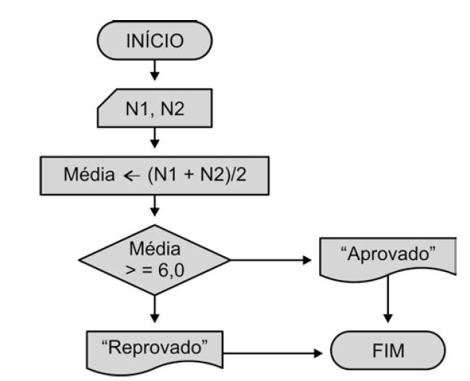
Função Se

Se a média for maior que 6 esta aprovado, se menor reprovado.
Notas Escolares

 | Nota 1 | Nota 2 | Média | Situação
Márcio | 8.0 | 7.0 | 7.5 | Aprovado
Jorge |  | 9.5 | 0.0 | Sem Nota 1
Ana | 10.0 | 5.5 | 7.8 | Aprovado
Maria | 7.0 |  | 0.0 | Sem Nota 2
Pedro |  | 3.0 | 0.0 | Sem Nota 1
Marília | 9.0 | 4.0 | 6.5 | Aprovado

Media_Poderada
Função Se
I - Se a média for maior ou igual 6 esta aprovado,
II - Se media maior ou igual a 4 recuperação
III - se menor 4 reprovado.

Notas Escolares

 | Nota 1 | Nota 2 | Nota 3 | Média | Situação
Márcio | 10.0 | 10.0 | 10.0 | 10.0 | aprovado
Jorge | 8.0 | 9.5 | 8.5 | 8.7 | aprovado
Ana | 10.0 | 1.0 | 1.0 | 2.8 | reprovado
Maria | 3.0 | 5.0 | 3.0 | 3.6 | reprovado
Pedro | 8.0 | 4.0 | 4.0 | 4.8 | recuperação
Marília | 10.0 | 10.0 | 10.0 | 10.0 | aprovado

Qtd Alunos | 6 |  |  |  | cont valores
Qtd Alunos Aprovados | 3 |  |  |  | cont se
Qtd Alunos Reprovados | 2 |  |  |  | cont se
Número de 10 | 2 |  |  |  | cont se
Soma Média Aprovados | 9.57

